상품제안서
BIC 빅클릭골드1.0mm, 0.7mm | 상품코드: F13255

 |  |  |  |  |  |  | 02-412-0044 | www.easy1.co.kr
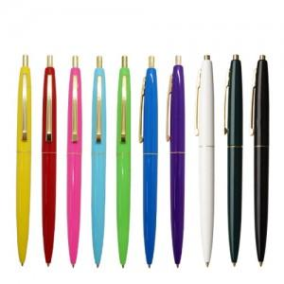

【상세/제작정보】

【인쇄/포장옵션】 | 실크 / 원통케이스

【공급단가】 | 수량 | 500~ | 1,000~ | 3,000~ | 5,000~ | 10,000~
*VAT별도 | 1mm | 760원 | 730원 | 700원 | 670원 | 660원
 | 0.7mm | 820원 | 790원 | 760원 | 720원 | 710원

【상품 URL】 | https://dev.easy1.co.kr:443/src/goods_detail.php?gdno=13255

